상품제안서
뉴골드메쉬 여행용세트 통합N형 | 상품코드: F30437

 |  |  |  |  |  |  | 02-412-0044 | www.easy1.co.kr
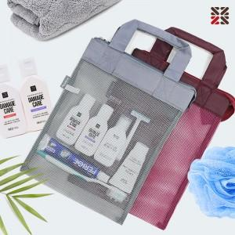

【상세/제작정보】 | <p>●배송비 박스당 5000원(vat별도)&nbsp;</p>

【인쇄/포장옵션】 | 실크 / 종이케이스

【공급단가】 | 수량 | 100~ | 300~ | 500~ | 1,000~ | 3,000~
*VAT별도 | NA | 10,000원 | 9,840원 | 9,600원 | 9,360원 | 9,200원
 | NB | 11,250원 | 11,070원 | 10,800원 | 10,530원 | 10,350원
 | NC | 11,620원 | 11,430원 | 11,160원 | 10,880원 | 10,690원

【상품 URL】 | http://www.easy1.co.kr/src/goods_detail.php?gdno=30437

